Worksheet
 | Código | Nombre |  | Precio | Su Pedido
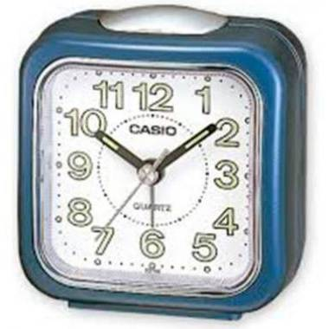 | TQ-142-2DF | ANÁLOGO C: CUADRADA AZÚL E: BLANCO |  | $ 13.15
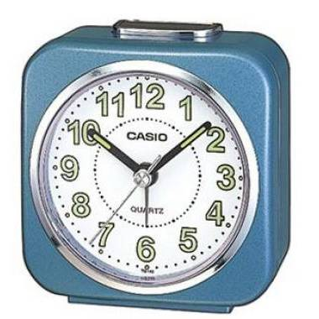 | TQ-143S-2DF | ANÁLOGO C: CUADRADA CELESTE E: BLANCO | EAN: 4-549526-121777 | $ 15.10
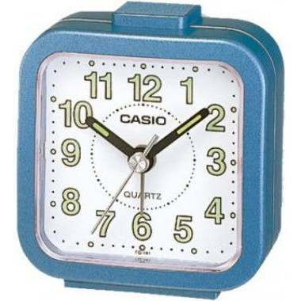 | TQ-141-2DF | ANÁLOGO C: CUADRADA CELESTE E: BLANCO |  | $ 10.72
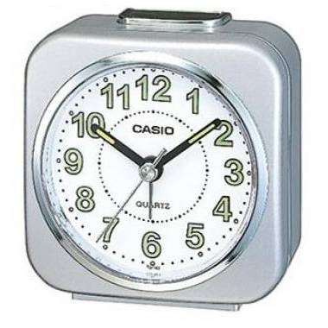 | TQ-143S-8DF | ANÁLOGO C: CUADRADA GRIS E: BLANCO | EAN: 4-549526-121814 | $ 15.10
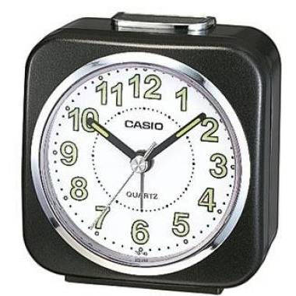 | TQ-143S-1DF | ANÁLOGO C: CUADRADA NEGRO E: BLANCO | EAN: 4-549526-121753 | $ 15.10
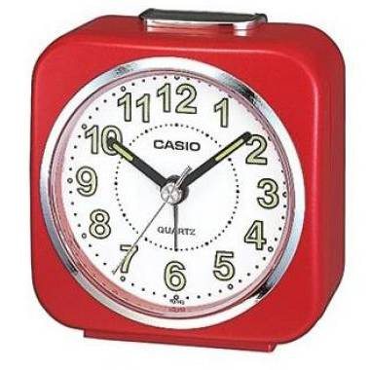 | TQ-143S-4DF | ANÁLOGO C: CUADRADA ROJO E: BLANCO | EAN: 4-549526-121791 | $ 15.10
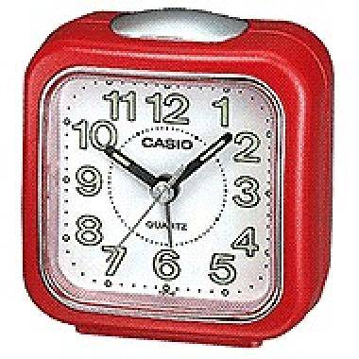 | TQ-142-4DF | ANÁLOGO C: CUADRADA ROJO E: BLANCO |  | $ 15.14
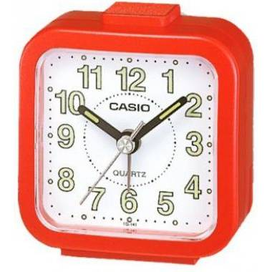 | TQ-141-4DF | ANÁLOGO C: CUADRADA ROJO E: BLANCO |  | $ 10.72
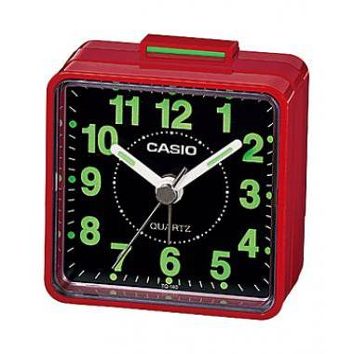 | TQ-140-4DF | ANÁLOGO C: CUADRADA ROJO E: NEGRO | EAN: 4-971850-595205 | $ 10.72
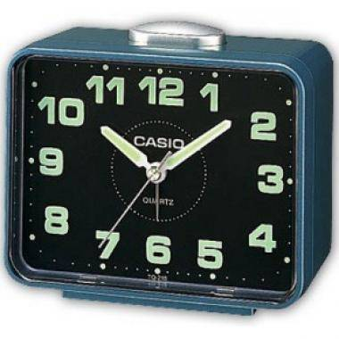 | TQ-218-2DF | ANÁLOGO C: RECTANGUALR CELESTE E: NEGRO |  | $ 16.08
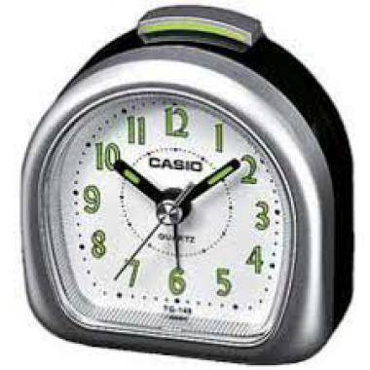 | TQ-148-8DF | ANÁLOGO C: SEMICIRCULAR GRIS E: BLANCO |  | $ 10.00
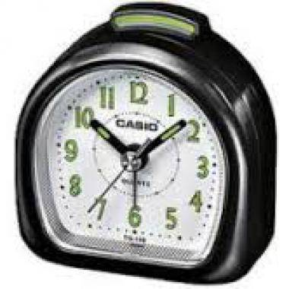 | TQ-148-1DF | ANÁLOGO C: SEMICIRCULAR NEGRA E: BLANCO |  | $ 10.00
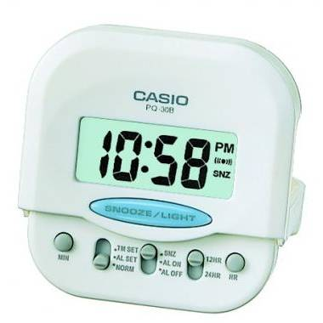 | PQ-30B-7DF | DIGITAL C: CUADRADA BLANCO E: BLANCO |  | $ 13.61
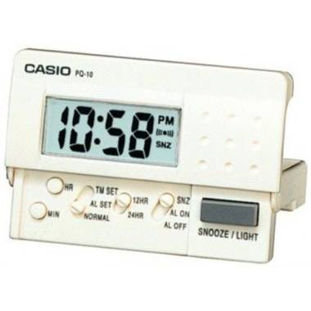 | PQ-10-7R | DIGITAL C: RECTANGULAR BLANCO E: BLANCO |  | $ 16.84
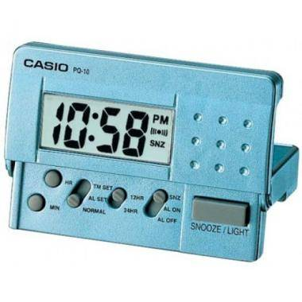 | PQ-10D-2RDF | DIGITAL C: RECTANGULAR CELESTE E: CELESTE |  | $ 16.84
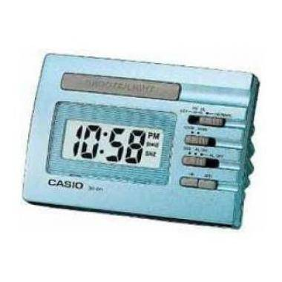 | DQ-541D-2RDF | DIGITAL C: RECTANGULAR CELESTE E: CELESTE |  | $ 18.94
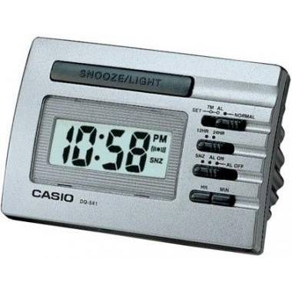 | DQ-541D-8RDF | DIGITAL C: RECTANGULAR GRIS E: GRIS |  | $ 18.94
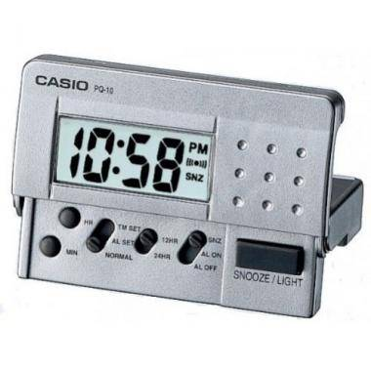 | PQ-10D-8RDF | DIGITAL C: RECTANGULAR GRIS E: GRIS |  | $ 16.84
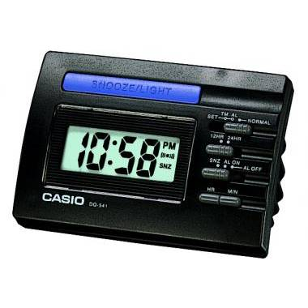 | DQ-541-1R | DIGITAL C: RECTANGULAR NEGRO E: NEGRO |  | $ 18.94

